상품제안서
모딜화이트머그컵 420ml | 상품코드: S20953

 |  |  |  |  |  |  | 02-713-8555 | www.synergygift.co.kr
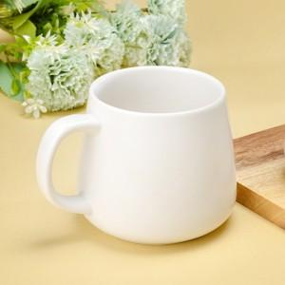 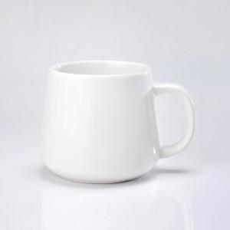

【상세/제작정보】 | <p>​<span id="husky_bookmark_end_1650712725794"></span>&nbsp;</p>

【인쇄/포장옵션】 | 실크 / 1p기본케이스

【공급단가】 | 수량 | 100~ | 300~ | 500~ | 1,000~ | 3,000~
*VAT별도 | 단가 | 3,940원 | 3,790원 | 3,650원 | 3,500원 | 3,410원

【상품 URL】 | https://www.synergygift.co.kr:443/src/goods_detail.php?gdno=20953

